Página1
Category | Label | Value | Category | Label | Value | Category | Label | Value
BUG ID | ID Number | 1 | BUG ID | ID Number | 2 | BUG ID | ID Number | 3
 | Name | Requisição para uma matrícula com X-API-KEY ausente no header |  | Name | Requisição para uma matrícula com pagamentos em atraso |  | Name | Requisição para uma matricula bolsista 50% está retornando campos em branco
 | Reporter | Elder Borges |  | Reporter | Elder Borges |  | Reporter | Elder Borges
 | Submit Date | 02/06/2024 |  | Submit Date | 02/06/2024 |  | Submit Date | 02/06/2024
 | Summary | Quando faço requisição para uma matricula sem passar o X-API-KEY no header deve retornar um json com uma mensagem, porém esse json não está sendo retornado com o texto correto |  | Summary | Quando faço requisição para uma matricula com pagamentos em atraso espera-se um retorno de status code 409, mas ele me retorna 200 OK. |  | Summary | Quando faço requisição para uma matricula bolsista 50% está retornando campos em branco e/ou incorretos
 | URL | http://localhost:8080/v1/matriculas/{numero_da_matricula |  | URL | http://localhost:8080/v1/matriculas/5566778 |  | URL | http://localhost:8080/v1/matriculas/1113499
Bug overview | Screenshot |  | Bug overview | Screenshot |  | Bug overview | Screenshot | 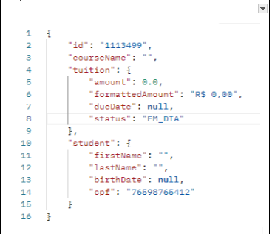
Environment | platform | Windows | Environment | platform | Windows | Environment | platform | Windows
 | Operating system | Windows 10 Pro |  | Operating system | Windows 10 Pro |  | Operating system | Windows 10 Pro
 | Browser | Postman |  | Browser | Postman |  | Browser | Postman
Bug details | Steps to reproduce | Faça uma requisição passando um número de matrícula e observe o json retornado | Bug details | Steps to reproduce | Faça uma requisição passando a matrícula 5566778 (débitos em aberto) e observe o status code retornado | Bug details | Steps to reproduce | Faça uma requisição passando a matrícula 1113499 (bolsista 50%) e observe as respostas
 | Expect result | JSON: { "mensagem": "A API Key informada é inválida!" } |  | Expect result | Status: 409 |  | Expect result | { "id": "1113499", "courseName": "Curso X",
 | Actual result | Invalid API Key |  | Actual result | Status: 200 OK |  | Actual result | { "id": "1113499", "courseName": "",
 | Description |  |  | Description |  |  | Description
Bug Tracking | Severty | MEDIA | Bug Tracking | Severty | ALTO | Bug Tracking | Severty | ALTO
 | Assigned to |  |  | Assigned to |  |  | Assigned to
 | Priority | MEDIA |  | Priority | ALTO |  | Priority | ALTO
Notes | Notes |  | Notes | Notes |  | Notes | Notes

